full
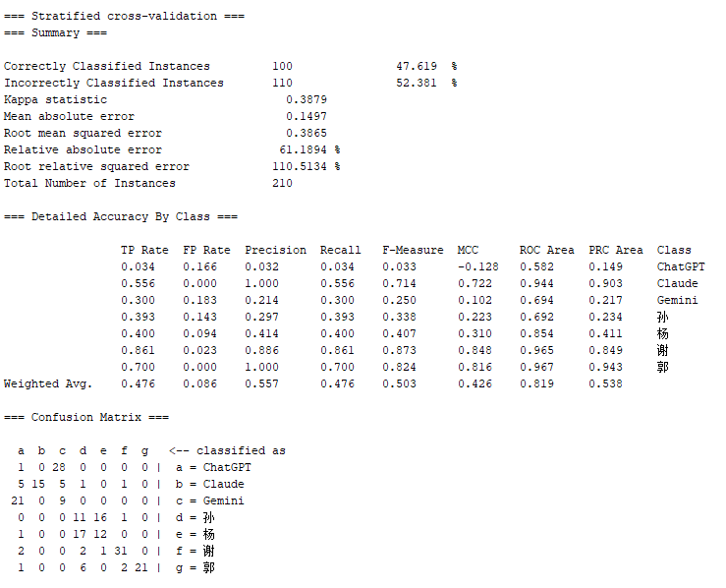
full comparison 全部文本一起分类

average merit | average rank | attribute
489.001 +- 13.376 | 1 +- 0 | 37 comma
403.036 +- 18.3 | 2.3 +- 0.46 | 169 通过
392.51 +- 12.433 | 2.8 +- 0.6 | 12 Long Words Ratio
370.812 +- 9.657 | 3.9 +- 0.3 | 38 semicolon
346.285 +- 9.576 | 5 +- 0 | 150 所以
299.154 +- 18.121 | 7.3 +- 2.33 | 193 这些
295.765 +- 11.689 | 7.4 +- 1.11 | 23 de3
287.346 +- 4.493 | 8.5 +- 1.02 | 196 可能
288.905 +- 6.947 | 8.7 +- 1.62 | 189 因此
272.396 +- 19.939 | 10.9 +- 3.45 | 161 那些 | [1] "Adjusted Rand Index: 0.640178750883381"
270.349 +- 21.846 | 11.8 +- 2.56 | 40 Brackets
261.308 +- 9.413 | 12.7 +- 1.35 | 192 所有
251.674 +- 15.447 | 13.9 +- 2.7 | 108 但是
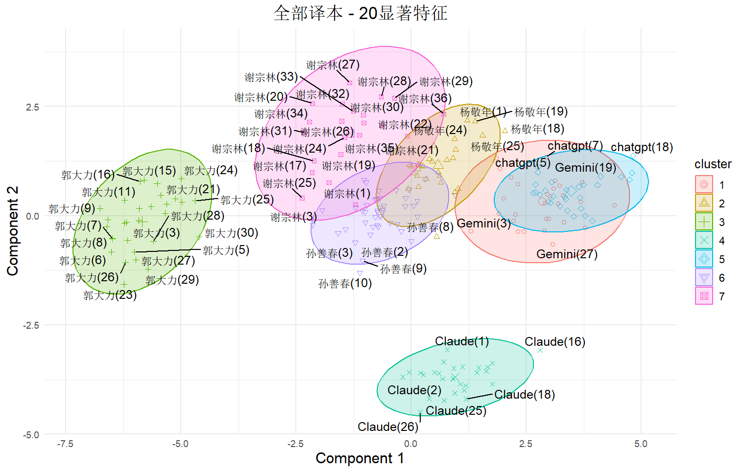
254.108 +- 17.773 | 13.9 +- 3.45 | 10 Simpsons Diversity Index
253.513 +- 23.163 | 14.6 +- 3.47 | 21 de1
242.088 +- 11.375 | 15.8 +- 1.78 | 5 Average Word Length (characters)
240.208 +- 3.675 | 15.8 +- 1.6 | 39 PauseMark
236.495 +- 8.331 | 17 +- 2.19 | 170 情况
224.642 +- 17.499 | 18.9 +- 2.77 | 195 任何
228.589 +- 3.05 | 19.3 +- 1.55 | 48 wyxc
210.277 +- 9.753 | 22.4 +- 2.46 | 143 一些
208.213 +- 9.634 | 22.8 +- 1.66 | 120 方式
207.514 +- 25.791 | 24 +- 6.23 | 164 由于
189 +- 0 | 26.3 +- 1.1 | 72 concessConj
185.79 +- 6.31 | 26.8 +- 1.17 | 18 adverb
180.814 +- 11.963 | 28.4 +- 2.91 | 67 paraConj
172.363 +- 4.257 | 30.8 +- 1.33 | 289 这种 情况
176.079 +- 33.739 | 31.1 +- 9.96 | 146 通常
174.434 +- 19.606 | 31.4 +- 5.16 | 87 RAD
172.8 +- 24.458 | 31.6 +- 6.34 | 95 lexical_richness
167.34 +- 10.522 | 32.1 +- 4.06 | 46 you
169.838 +- 17.396 | 32.6 +- 5.64 | 28 BeiSent
163.793 +- 9.033 | 33.5 +- 3.41 | 59 thatpron
161.312 +- 5.04 | 34.1 +- 1.87 | 96 syntactic_richness
163.416 +- 24.654 | 34.7 +- 9.02 | 43 FuncWords
163.306 +- 25.059 | 34.8 +- 7.48 | 134 而且
160.227 +- 14.75 | 35.5 +- 5.02 | 50 nounMdfyer
157.427 +- 28.19 | 36.6 +- 8.78 | 7 MTLD
155.954 +- 7.131 | 37.3 +- 3.1 | 19 aux
153.297 +- 10.738 | 38.8 +- 3.76 | 125 然而
147.238 +- 4.935 | 40.6 +- 2.62 | 105 认为
141.043 +- 27.95 | 42.8 +- 9.82 | 27 BaSent
138.742 +- 27.815 | 43.8 +- 9.05 | 42 ContWords
138.469 +- 2.55 | 44.1 +- 1.64 | 34 Declaratives
133.871 +- 20.708 | 44.6 +- 7.85 | 71 progConj
132.876 +- 7.095 | 46 +- 3.07 | 275 这种 方式
126.91 +- 6.267 | 47.8 +- 2.36 | 92 Average Tree Height
130.04 +- 25.347 | 47.9 +- 11.21 | 58 thispron
124.678 +- 8.245 | 48.8 +- 3.03 | 68 advrstvConj
124.527 +- 18.546 | 51.3 +- 12.57 | 180 它们
113.834 +- 1.943 | 52.8 +- 2.09 | 135 英镑
113.243 +- 7.084 | 53.2 +- 4.14 | 175 英国
110.7 +- 11.269 | 54.1 +- 4.01 | 75 condiConj
104.085 +- 2.737 | 57 +- 1.84 | 292 所有 其他
101.828 +- 3.609 | 58.6 +- 4.25 | 4 Average Segment TTR
102.199 +- 6.079 | 59.3 +- 4 | 186 如果
99.069 +- 2.656 | 61 +- 2.57 | 262 几乎 所有

决策树模型
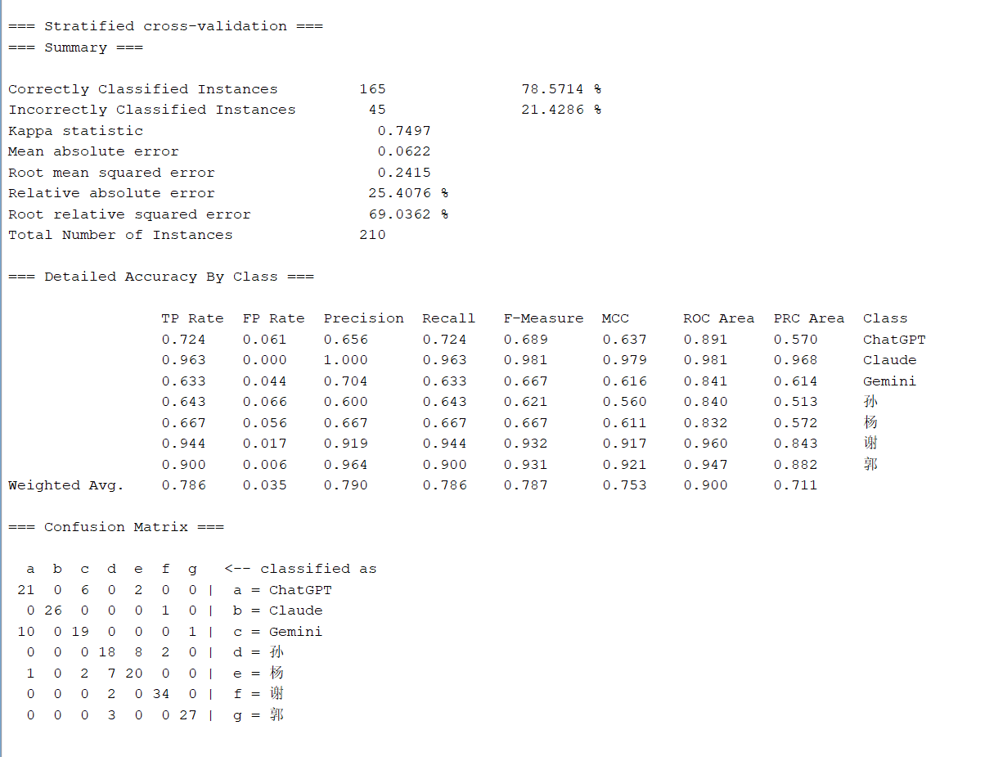

随机森林


SVM

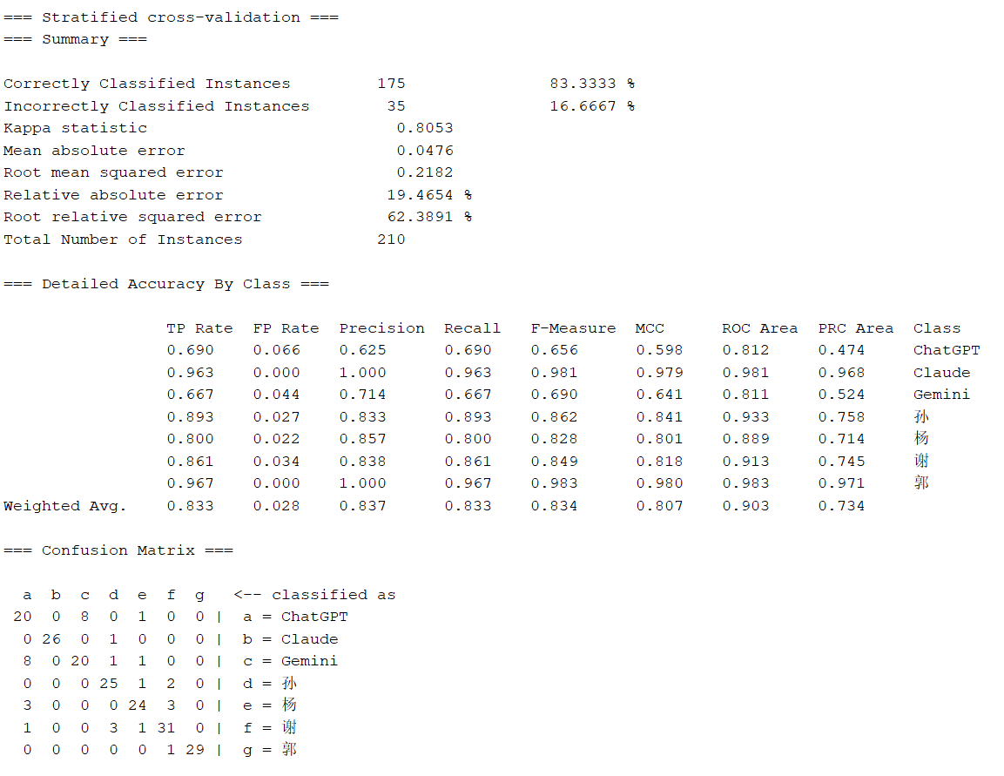

逻辑回归


补贝叶斯

H v M
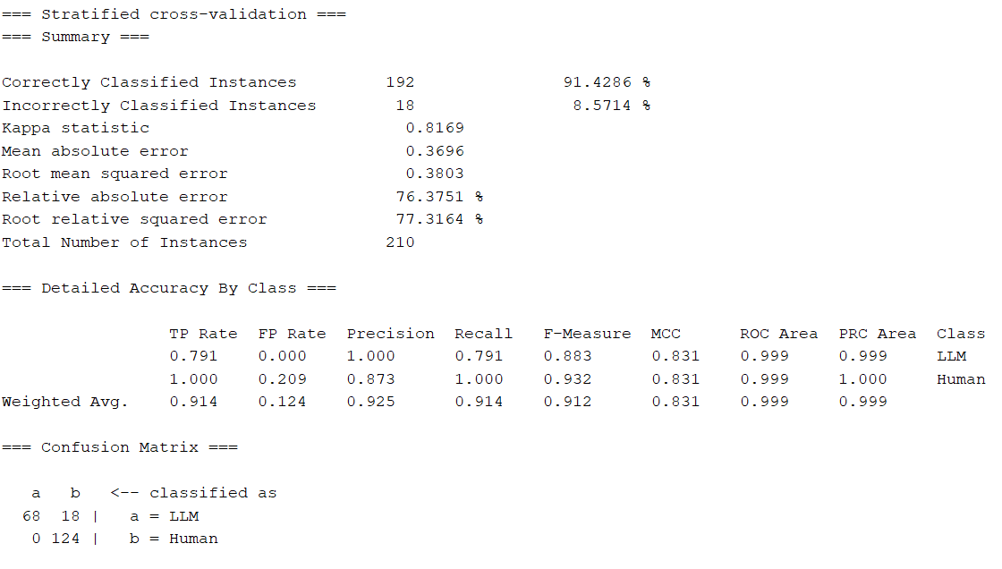
H vs. M

average merit | average rank | attribute
143.925 +- 2.592 | 1.4 +- 0.49 | 150 所以
140.73 +- 4.139 | 1.8 +- 0.75 | 38 semicolon | [1] "Adjusted Rand Index: 0.962064046450516"
131.756 +- 3.979 | 2.8 +- 0.4 | 169 通过
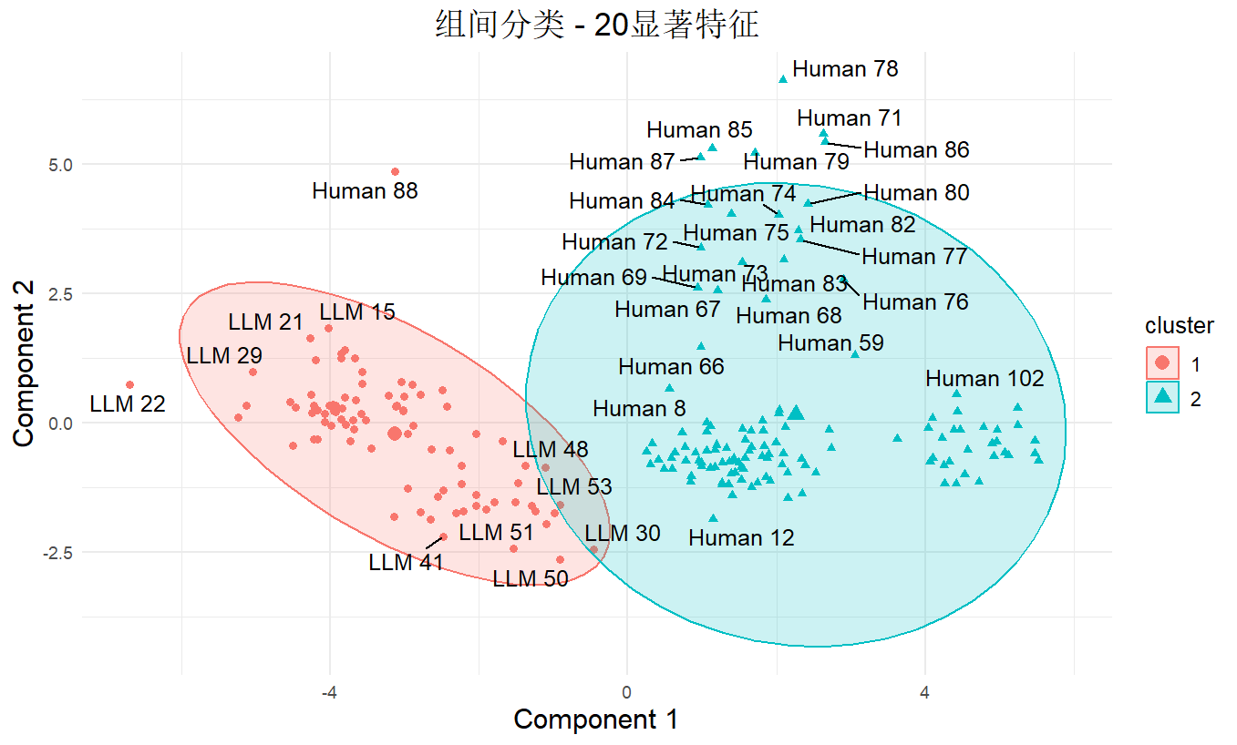
115.144 +- 4.4 | 4.2 +- 0.6 | 189 因此
102.422 +- 3.974 | 5.5 +- 0.81 | 46 you
103.689 +- 4.731 | 5.7 +- 1 | 161 那些
92.599 +- 3.215 | 9 +- 1.84 | 170 情况
93.723 +- 5.316 | 9.3 +- 2.79 | 196 可能
91.461 +- 2.616 | 9.7 +- 1.79 | 193 这些
88.864 +- 4.534 | 11 +- 2.79 | 40 Brackets
89.562 +- 4.348 | 11.5 +- 2.58 | 27 BaSent
87.824 +- 6.828 | 12 +- 3.49 | 146 通常
86.638 +- 4.588 | 13.2 +- 2.75 | 49 tpadv
85.531 +- 3.427 | 13.8 +- 1.72 | 37 comma
85.725 +- 4.836 | 14.2 +- 2.71 | 135 英镑
83.121 +- 4.079 | 14.6 +- 2.5 | 47 shuo
82.535 +- 5.289 | 15.1 +- 2.95 | 195 任何
74.962 +- 8.246 | 18.3 +- 4.22 | 28 BeiSent
74.486 +- 4.515 | 18.4 +- 2.2 | 289 这种 情况
68.046 +- 2.879 | 21.6 +- 1.91 | 147 获得
65.168 +- 3.555 | 23.4 +- 2.58 | 50 nounMdfyer
65.141 +- 6.332 | 23.6 +- 3.9 | 125 然而
64.806 +- 6.468 | 24 +- 4.05 | 275 这种 方式
64.141 +- 2.743 | 24.2 +- 2.71 | 108 但是
63.605 +- 2.749 | 24.4 +- 2.42 | 211 几乎 没有
62.413 +- 5.59 | 24.9 +- 3.51 | 140 几乎
60.378 +- 3.355 | 26.9 +- 2.81 | 12 Long Words Ratio
58.839 +- 5.575 | 27.8 +- 4.12 | 168 不同
57.311 +- 4.796 | 29 +- 3.58 | 120 方式
54.536 +- 6.075 | 31 +- 4.77 | 31 conn
54.736 +- 3.682 | 31.3 +- 3.32 | 143 一些
55.113 +- 3.121 | 31.3 +- 2.53 | 26 prep
52.222 +- 6.225 | 33.5 +- 4.65 | 83 CMP
50.01 +- 3.966 | 35.4 +- 4.54 | 85 POB
49.122 +- 2.218 | 35.7 +- 2 | 67 paraConj
49.217 +- 3.77 | 36.2 +- 4.19 | 48 wyxc
45.262 +- 3.803 | 41.4 +- 6.37 | 253 所有 这些
45.109 +- 5.913 | 41.8 +- 8.27 | 207 因此 他们
44.428 +- 3.253 | 42.3 +- 6.4 | 385 通过 这种 方式
43.284 +- 1.85 | 43 +- 3.95 | 34 Declaratives
44.55 +- 6.659 | 43.2 +- 9.15 | 96 syntactic_richness

SVM
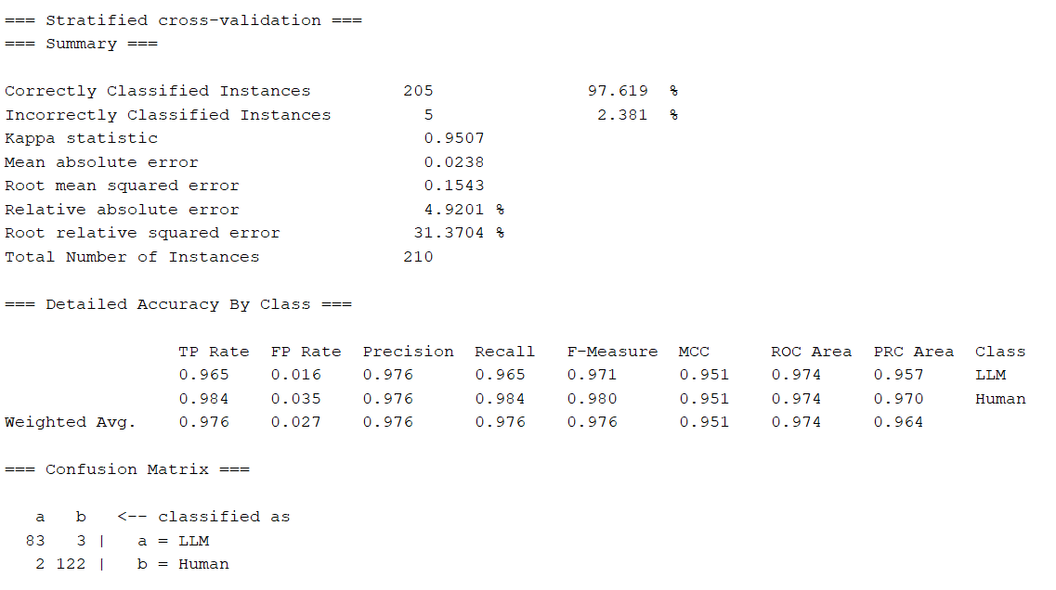

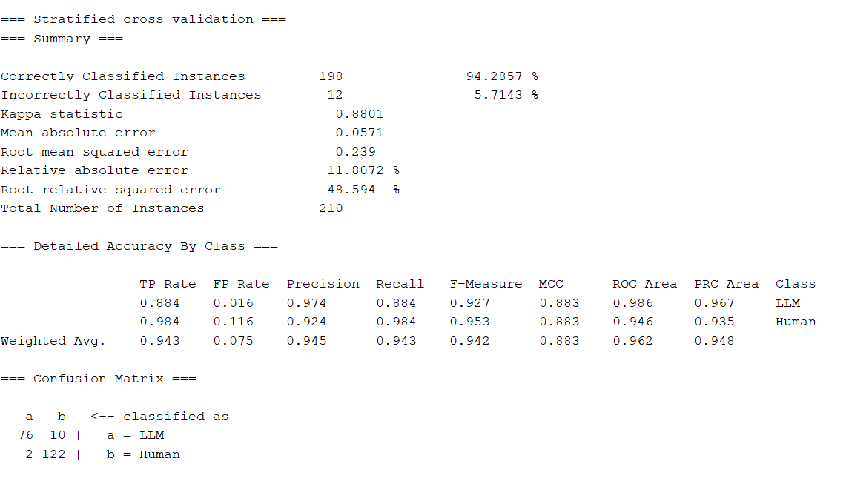
贝叶斯

逻辑回归
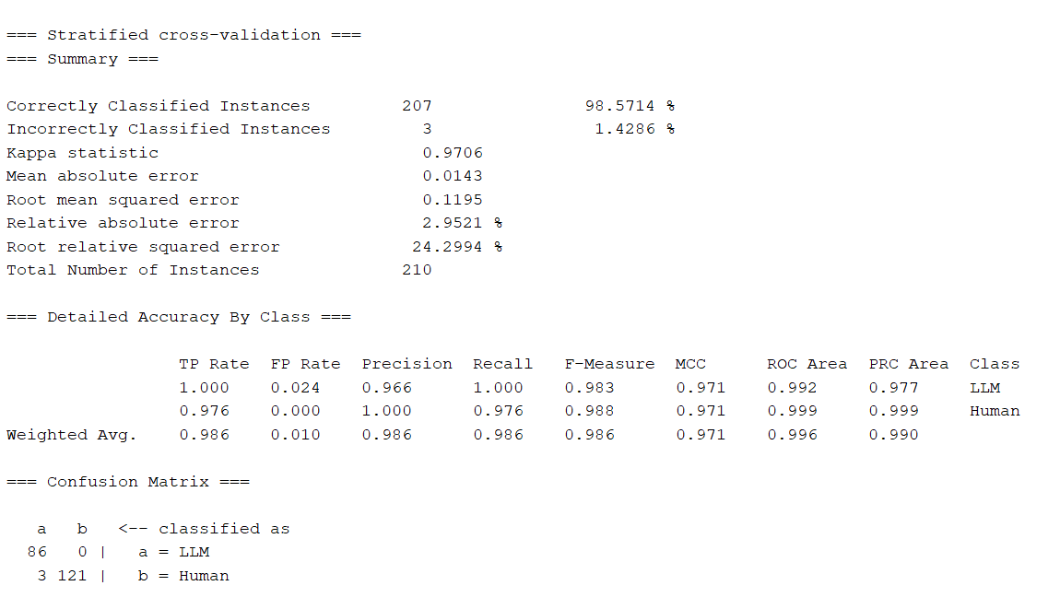

决策树
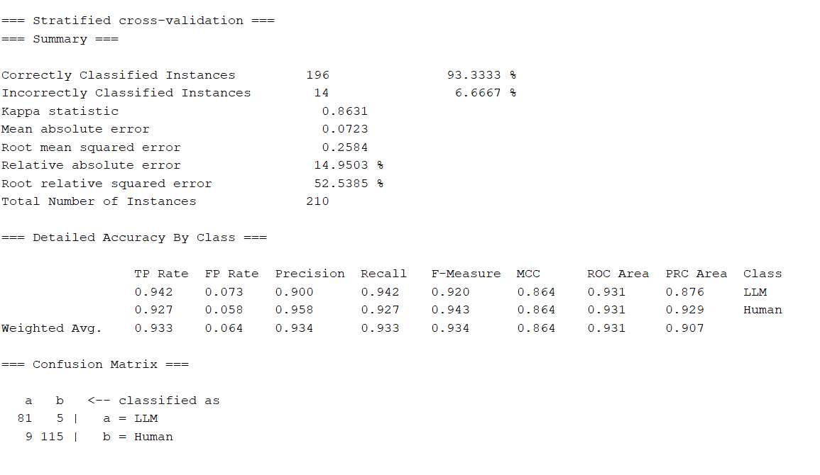

随机森林

H v H
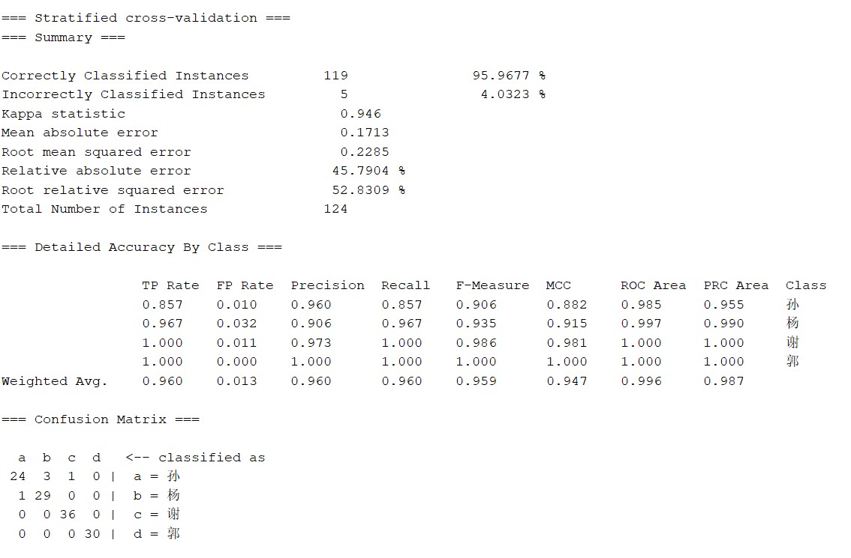
H v H

average merit | average rank | attribute
205.17 +- 6.284 | 1 +- 0 | 23 de3
163.198 +- 3.104 | 2.2 +- 0.4 | 37 comma | [1] "Adjusted Rand Index: 0.610265367978559"
156.937 +- 9.465 | 2.9 +- 0.54 | 10 Simpsons Diversity Index
148.83 +- 4.226 | 4.3 +- 0.78 | 39 PauseMark
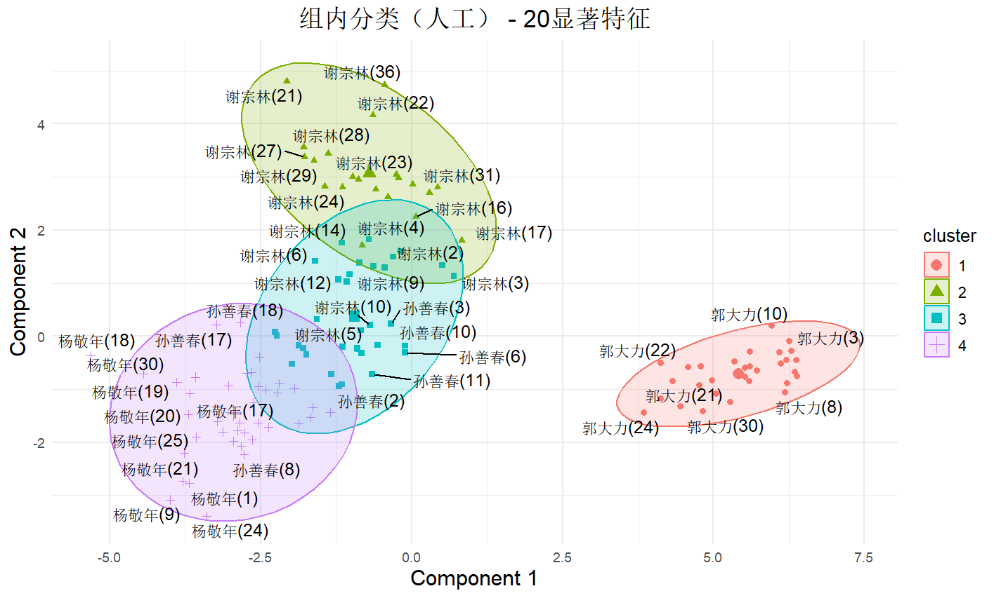
144.627 +- 5.352 | 5.4 +- 1.11 | 21 de1
139.209 +- 3.399 | 6.5 +- 1.02 | 5 Average Word Length (characters)
138.286 +- 3.383 | 7.1 +- 0.83 | 12 Long Words Ratio
137.643 +- 6.789 | 7.5 +- 1.8 | 169 通过
131.66 +- 6.306 | 8.5 +- 1.57 | 164 由于
123.382 +- 8.869 | 12 +- 2.57 | 108 但是
120.784 +- 5.468 | 12 +- 1.18 | 143 一些
118.783 +- 10.651 | 12.9 +- 3.96 | 192 所有
115.762 +- 10.366 | 14.1 +- 3.27 | 161 那些
114.949 +- 12.153 | 14.7 +- 4.67 | 134 而且
111.6 +- 0.49 | 15 +- 1.26 | 72 concessConj
111.6 +- 0.49 | 16 +- 1.26 | 48 wyxc
108.637 +- 4.484 | 16.8 +- 2.48 | 67 paraConj
106.333 +- 2.23 | 17.8 +- 1.4 | 196 可能
104.742 +- 5.597 | 18.4 +- 2.15 | 87 RAD
100.46 +- 9.67 | 20.3 +- 5.24 | 18 adverb
93.823 +- 11.391 | 24.2 +- 5.74 | 170 情况
92.942 +- 2.634 | 24.3 +- 1.95 | 125 然而
91.27 +- 6.936 | 25.4 +- 4.13 | 195 任何
91.168 +- 7.709 | 25.5 +- 4.65 | 120 方式
87.55 +- 9.113 | 28 +- 5.02 | 71 progConj
85.354 +- 4.238 | 28.8 +- 3.57 | 105 认为
88.341 +- 14.393 | 29.1 +- 11.02 | 43 FuncWords
85.122 +- 9.731 | 29.6 +- 6.95 | 34 Declaratives
83.364 +- 9.69 | 31.4 +- 7.93 | 189 因此
81.702 +- 11.676 | 32.7 +- 9.92 | 19 aux
79.187 +- 6.686 | 33.2 +- 4.85 | 289 这种 情况
78.991 +- 1.762 | 33.3 +- 2.69 | 150 所以
80.478 +- 14.907 | 33.4 +- 10.9 | 146 通常
79.801 +- 10.685 | 34.4 +- 7.67 | 193 这些
78.3 +- 5.69 | 34.9 +- 3.94 | 75 condiConj
79.023 +- 14.431 | 34.9 +- 12.7 | 202 这种
76.208 +- 3.304 | 35.9 +- 3.05 | 92 Average Tree Height
71.601 +- 2.475 | 40.4 +- 3.17 | 249 其他 任何
71.878 +- 4.654 | 40.5 +- 4.2 | 28 BeiSent
71.776 +- 4.622 | 40.8 +- 5.65 | 6 Average Sentence Length (words)
68.528 +- 15.75 | 45.4 +- 13.48 | 186 如果
68.12 +- 12.747 | 45.8 +- 12.92 | 160 因为
66.885 +- 7.281 | 45.8 +- 8.11 | 135 英镑
67.04 +- 12.479 | 45.9 +- 11.41 | 59 thatpron
66.194 +- 3.154 | 46.7 +- 2.69 | 175 英国
66.772 +- 6.646 | 47 +- 6.02 | 292 所有 其他
64.853 +- 7.949 | 47.2 +- 7.44 | 151 必须
65.463 +- 6.796 | 47.8 +- 6.73 | 73 hypoConj
64.347 +- 2.151 | 48.4 +- 2.94 | 58 thispron
63.402 +- 2.422 | 48.9 +- 3.75 | 262 几乎 所有
64.026 +- 10.073 | 50 +- 14.44 | 184 自己
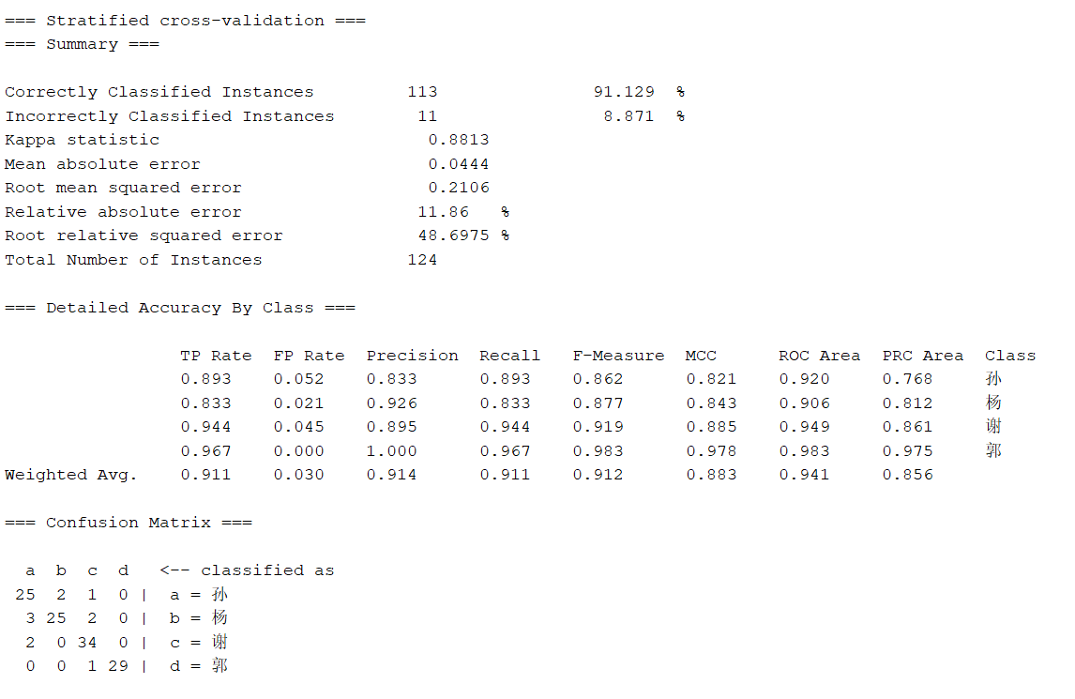

SVM

贝叶斯
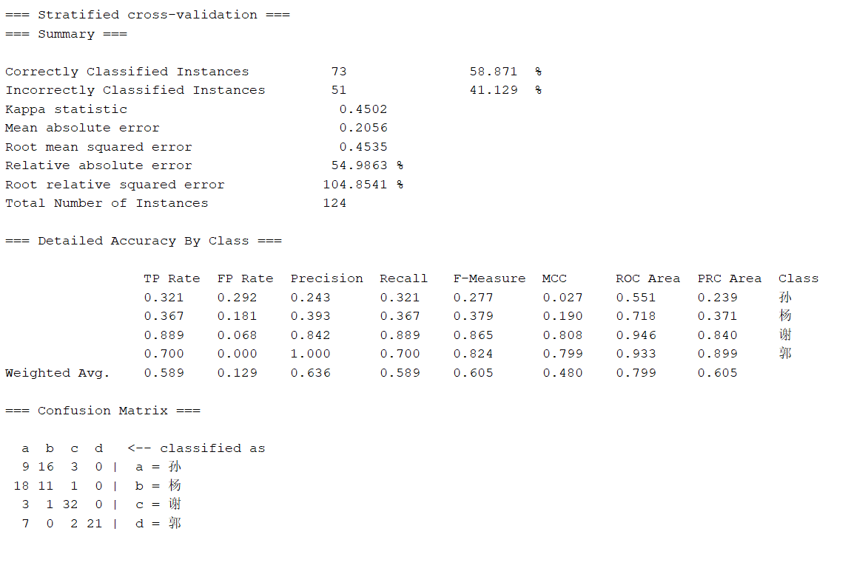

逻辑回归
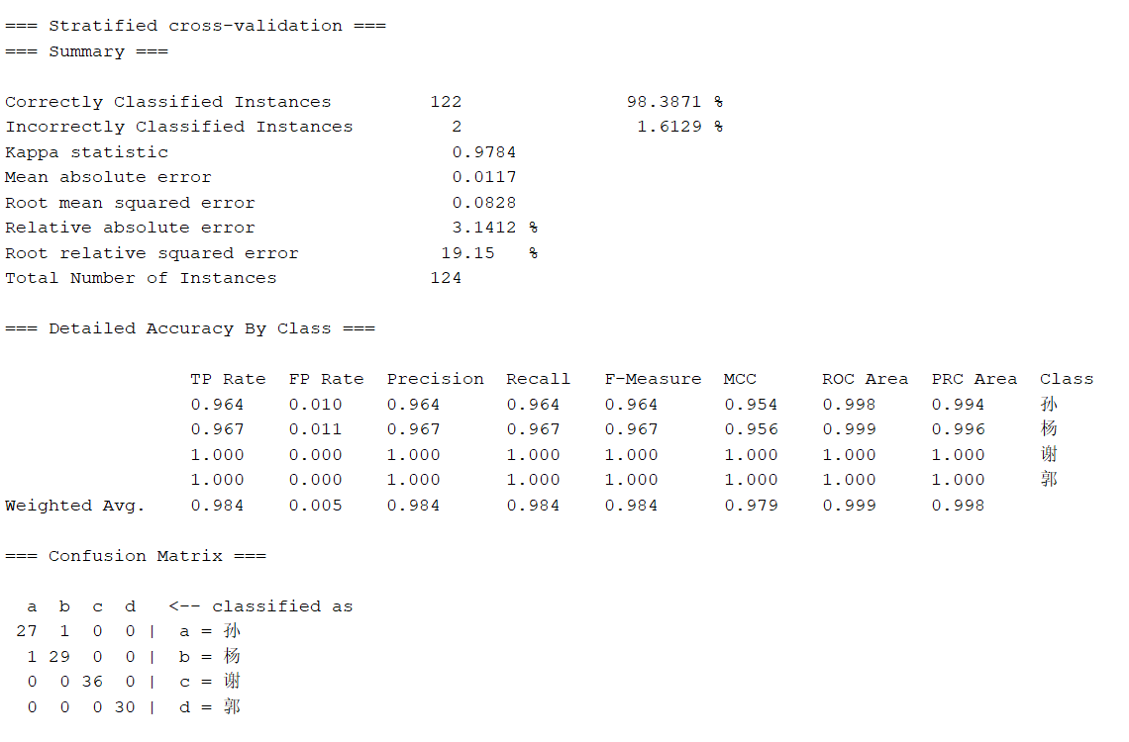

决策树
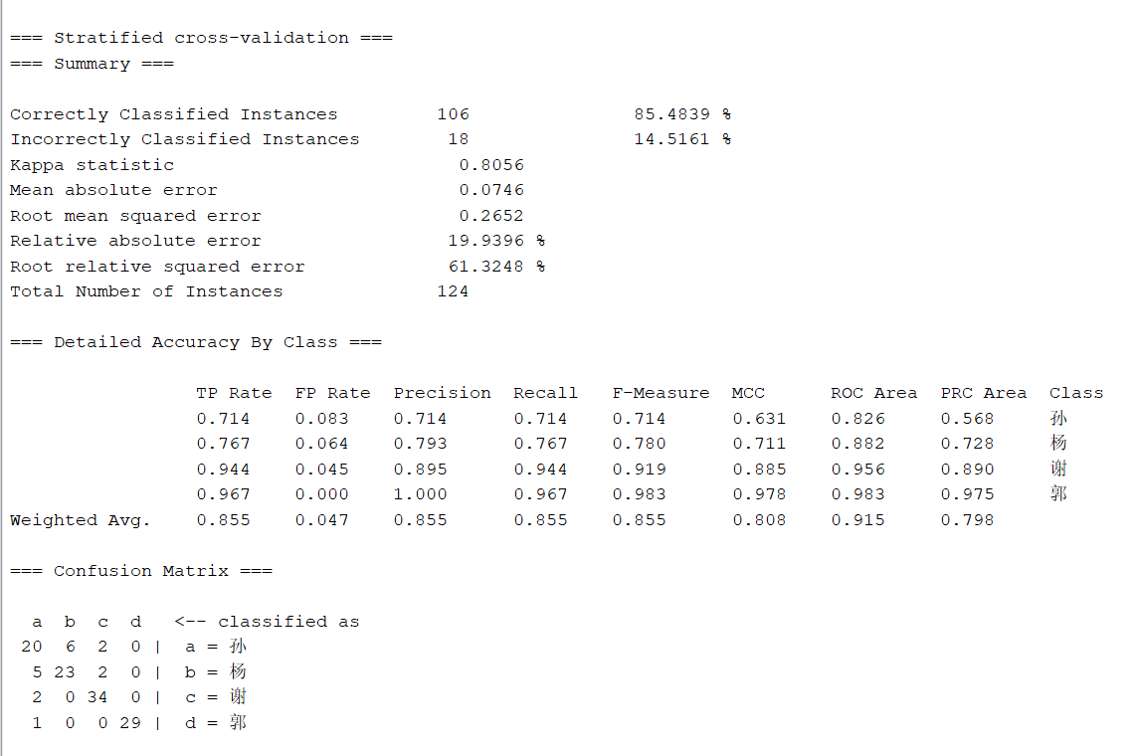

随机森林

M v M
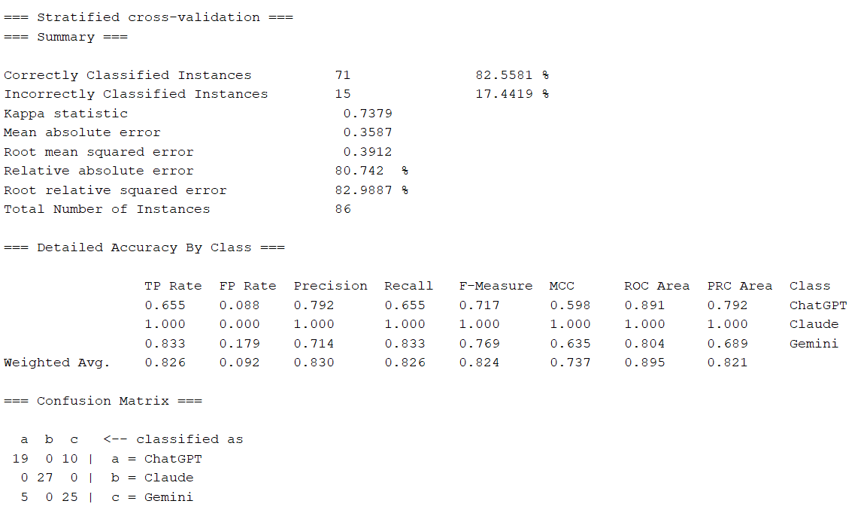
M v M

average merit | average rank | attribute | [1] "Adjusted Rand Index: 0.493530670881159"
96.625 +- 3.955 | 1 +- 0 | 21 de1
77.4 +- 0.49 | 3.8 +- 1.4 | 37 comma
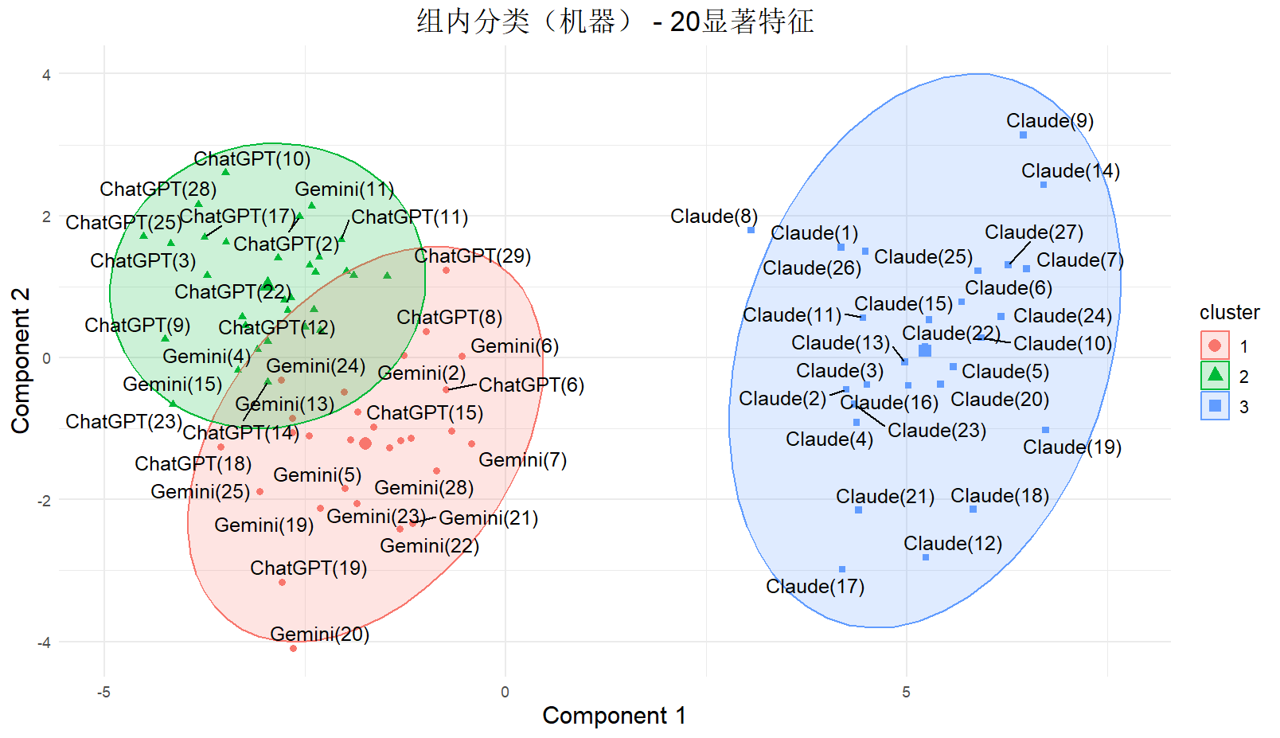
77.4 +- 0.49 | 4.1 +- 1.22 | 38 semicolon
77.713 +- 4.076 | 4.5 +- 1.96 | 19 aux
77.4 +- 0.49 | 4.6 +- 0.8 | 95 lexical_richness
75.426 +- 3.904 | 5.9 +- 2.26 | 87 RAD
74.54 +- 3.779 | 6.8 +- 1.89 | 43 FuncWords
71.865 +- 6.485 | 7 +- 3.38 | 12 Long Words Ratio
69.106 +- 2.845 | 8.9 +- 1.87 | 40 Brackets
66.229 +- 1.821 | 10.1 +- 1.3 | 117 非常
66.657 +- 2.559 | 10.1 +- 1.37 | 42 ContWords
65.604 +- 2.614 | 11.2 +- 1.6 | 96 syntactic_richness
62.019 +- 1.988 | 13.8 +- 0.75 | 89 Words per sentence
62.019 +- 1.988 | 14 +- 0.89 | 94 Average Number of Children per Node
58.28 +- 2.83 | 15.5 +- 1.12 | 18 adverb
57.879 +- 1.922 | 16.7 +- 1.1 | 88 ROOT
56.664 +- 3.229 | 16.7 +- 2.57 | 150 所以
54.922 +- 2.556 | 18.5 +- 1.5 | 90 Characters per sentence
52.474 +- 3.301 | 20.1 +- 2.02 | 10 Simpsons Diversity Index
50.881 +- 3.024 | 20.8 +- 2.14 | 192 所有
50.192 +- 4.234 | 21.1 +- 2.3 | 101 semantic_richness_n
48.334 +- 4.423 | 21.8 +- 1.89 | 7 MTLD
45.78 +- 3.227 | 23.8 +- 1.89 | 84 CONJ
45.125 +- 7.405 | 24.2 +- 3.79 | 4 Average Segment TTR
41.824 +- 3.725 | 26.2 +- 2.04 | 93 Leaf Node Ratio
44.498 +- 10.298 | 26.7 +- 8.83 | 29 pronoun
38.685 +- 3.657 | 28.4 +- 2.01 | 237 所有 不同
38.32 +- 3.078 | 28.5 +- 3.07 | 196 可能
38.146 +- 4.272 | 29.6 +- 2.97 | 11 Hapax Legomena Ratio
35.883 +- 3.053 | 31.7 +- 4.78 | 108 但是
34.46 +- 2.311 | 33.3 +- 4.24 | 27 BaSent
34.414 +- 2.74 | 33.6 +- 4.39 | 190 没有
33.241 +- 2.683 | 35.1 +- 4.04 | 57 3rdpron
34.006 +- 5.131 | 35.8 +- 5.6 | 41 QuoteMark
32.751 +- 3.136 | 36.1 +- 5.66 | 60 directNoun

贝叶斯
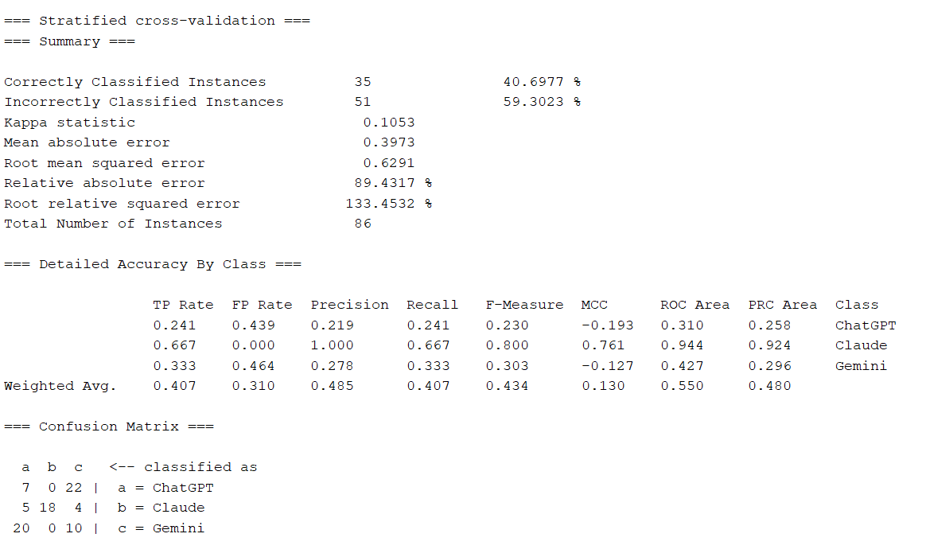

SVM
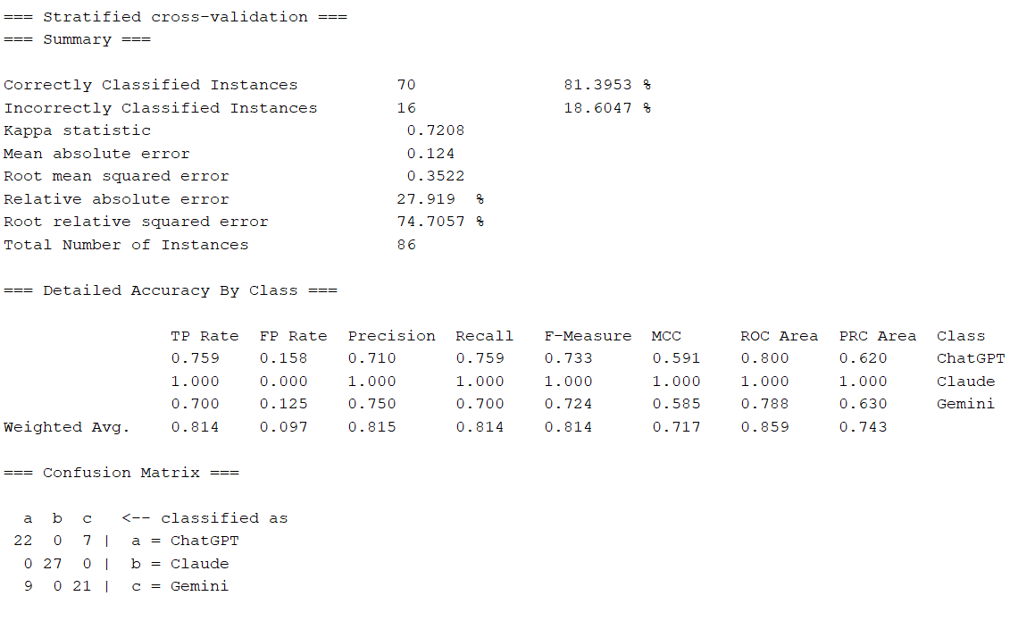

逻辑回归
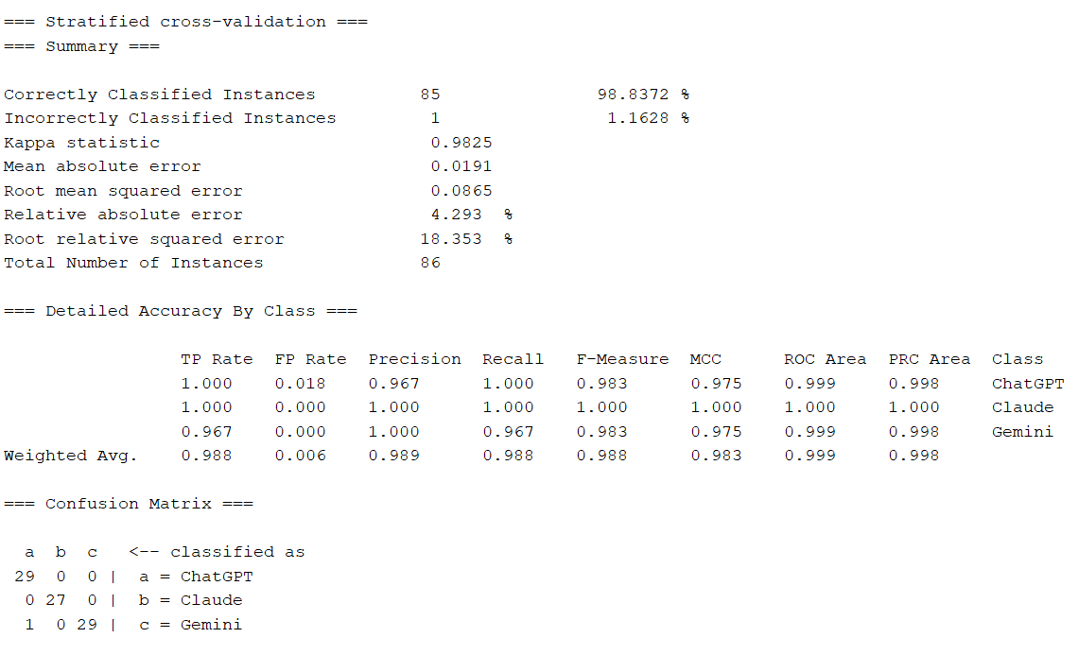

逻辑树
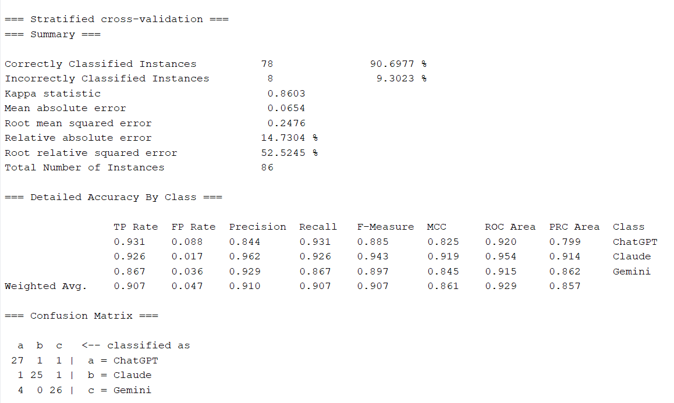

随机森林

